1GD-FR-0020
 |  |  |  |  |  | PROCESO DE GESTIÓN DOCUMENTAL |  |  |  |  |  |  |  |  | POLICÍA NACIONAL
Código:1GD-FR-0020
Fecha: 04/07/2018 |  |  |  |  |  | DIAGNÓSTICO INTEGRAL PARA LOS ARCHIVOS DE LA POLICÍA NACIONAL
Versión: 0

CIUDAD: ARMENIA QUINDIO. |  |  |  |  |  |  |  |  | FECHA ELABORACIÓN DEL DIAGNÓSTICO |  |  |  |  |  |  | 13 |  | 5 |  |  | 2021
RESPONSABLE DEL DILIGENCIAMIENTO: IT JHILVERT STID RUIZ CHACON
A. IDENTIFICACIÓN
CÓDIGO Y NOMBRE DE LA UNIDAD: 3.8.3.4 DEPARTAMENTO DE POLICIA QUINDIO
FECHA DE CREACIÓN DE LA UNIDAD: 14 de Junio de 1966 |  |  |  |  |  |  |  |  | ACTO ADMINISTRATIVO DE CREACIÓN DE LA UNIDAD: Resolucion Nº 02870 del 14/06/1966
DIRECCIÓN DE LA UNIDAD: Avenidad Centenario Calle 2 Norte |  |  |  |  |  |  |  |  | ACTO ADMINISTRATIVO VIGENTE DE LA UNIDAD: Resolucion 01043 del 17-03-2014
CORREO ELECTRÓNICO DE LA UNIDAD: dequi.coman@policia.gov.co |  |  |  |  |  |  |  |  | TELÉFONO: 7383980 |  |  |  |  |  |  |  | IP: 7405510
A.1 DIRECTOR, COMANDANTE O JEFE DE LA UNIDAD:
NOMBRE: |  | JOSE LUIS RAMIREZ HINESTROZA
GRADO: |  | CORONEL
CARGO: |  | COMANDANTE DE PARTAMENTO DE POLICIA QUINDIO
TIEMPO EN EL CARGO: |  |  | 1 AÑO - 3 MESES
A.2 ADMINISTRACIÓN DEL ARCHIVO
Jefe Grupo de Gestión Documental
NOMBRES Y APELLIDOS: JHILVERT STID RUIZ CHACON |  |  |  |  |  |  |  |  | CAPACITACIÓN O CURSOS EN GESTIÓN DOCUMENTAL Y ARCHIVÍSTICA
GRADO: INTENDENTE |  |  |  |  |  |  |  |  | 1 | CURSO ADMINISTRACION DOCUMENTAL EN EL ENTORNO LABORAL
CARGO: JEFE GESTION DOCUMENTAL |  |  |  |  |  |  |  |  | 2 | CURSO DE LEGISLACION DOCUMENTAL EN EL ENTORNO LABORAL
TIEMPO EN EL PROCESO DE GESTIÓN DOCUMENTAL 1 Año 08 meses |  |  |  |  |  |  |  |  | 3 | FUNDAMENTOS BÁSICOS DE GESTIÓN DOCUMENTAL
TIEMPO EN LA INSTITUCIÓN. 16 años 2 meses |  |  |  |  |  |  |  |  | 4
CORREO INSTITUCIONAL jhilvert.ruiz@correo.policia.gov.co |  |  |  |  |  |  |  |  | 5
No. CELULAR: 3138173203 |  |  |  |  |  |  |  |  | 6
No IP DE LA OFICINA Y/O GRUPO: 7383980- Ext.42302 |  |  |  |  |  |  |  |  | 7
CONDICIÓN MÉDICO LABORAL: Apto |  |  |  |  |  |  |  |  | 8
Funciones del Jefe Grupo de Gestión Documental
1 | Identificar y administrar los riesgos asociados al proceso |  |  |  |  |  |  |  |  | 8 | Seleccionar la Documentación para su Conservación Temporal, Permanente o Eliminación.
2 | Difundir en la Unidad los Documentos y Lineamientos del Proceso. |  |  |  |  |  |  |  |  | 9 | Realizar la Autoevaluación del Control y la Gestión.
3 | Elaborar y Actualizar Tablas de Retención Documental. |  |  |  |  |  |  |  |  | 10 | Implementar Acciones de Mejoramiento
4 | Aplicar las Tablas de Retención Documental y Realizar Disposición Final |  |  |  |  |  |  |  |  | 11
5 | Producir, Recepcionar, Organizar y Administrar los Documentos. |  |  |  |  |  |  |  |  | 12
6 | Aplicar los Programas del Sistema Integrado de Conservación- SIC |  |  |  |  |  |  |  |  | 13
7 | Orientar y Facilitar la Consulta de Documentos. |  |  |  |  |  |  |  |  | 14
Responsable Archivo Central
NOMBRES Y APELLIDOS: OLGA YAMILE CELY VALERO |  |  |  |  |  |  |  |  | CAPACITACIÓN O CURSOS EN GESTIÓN DOCUMENTAL Y ARCHIVÍSTICA
GRADO: SUBINTENDENTE |  |  |  |  |  |  |  |  | 1 | DIPLOMADO GESTION DOCUMENTAL Y ADMINISTRACION DE ARCHIVOS
CARGO: Responsable Archivo Central |  |  |  |  |  |  |  |  | 2 | CURSO ORGANIZACION DE ARCHIVOS DE GESTION
TIEMPO EN EL PROCESO DE GESTIÓN DOCUMENTAL 6 MESES |  |  |  |  |  |  |  |  | 3 | CURSO ORGANIZACION DE ARCHIVOS ADMINISTRATIVOS
TIEMPO EN LA INSTITUCIÓN. 11 años |  |  |  |  |  |  |  |  | 4 | CURSO DOCUMENTACION DE UN SISTEMA DE GESTION DE LA CALIDAD NTC ISO 9001
CORREO INSTITUCIONAL olga.cely3393@correo.policia.gov.co |  |  |  |  |  |  |  |  | 5 | FUNDAMENTOS BÁSICOS DE GESTIÓN DOCUMENTAL
No. CELULAR: 3103254761 |  |  |  |  |  |  |  |  | 6 | METODOLOGÍA PARA LA ELABORACIÓN DE INVENTARIOS Y TRANSFERENCIAS DOCUMENTALES
No IP DE LA OFICINA Y/O GRUPO: 7405510 Extencion. 21428 |  |  |  |  |  |  |  |  | 7
CONDICIÓN MÉDICO LABORAL: Reubicado Laboral |  |  |  |  |  |  |  |  | 8
Funciones del Responsable Archivo Central
1 | El respectivo jefe de la oficina productora será el responsable de velar por la organización, consulta, conservación y custodia del archivo de gestión de su dependencia
2 | Identificar y administrar los riesgos asociados al proceso
3 | Difundir en la Unidad los Documentos y Lineamientos del Proceso.
4 | Aplicar las Tablas de Retención Documental y Realizar Disposición Final
5 | Aplicar los Programas del Sistema Integrado de Conservación- SIC
6 | Orientar y Facilitar la Consulta de Documentos.
7 | Seleccionar la Documentación para su Conservación Temporal, Permanente o Eliminación.
TALENTO HUMANO
GRADO | APELLIDOS Y NOMBRES |  |  |  | CÉDULA | CARGO ACTUAL | No. De Celular | TIEMPO DE SERVICIO EN LA UNIDAD |  |  | TIEMPO EN EL PROCESO DE GESTIÓN DOCUMENTAL |  |  | NIVEL ACADÉMICO |  |  |  |  | CONDICIÓN MÉDICO LABORAL
 |  |  |  |  |  |  |  | Años | Meses | Días | Años | Meses | Días
IT | JHILVERT STID RUIZ CHACON |  |  |  | 13526375 | JEFE GESTION DOCUMENTAL | 3138173203 | 6 | 0 | 0 | 1 | 8 | 0 | TECNICO PROFECIONAL EN EL SERVICIO DE POLICIA |  |  |  |  | APTO
SI | OLGA YAMILE CELY VALERO |  |  |  | 1094891633 | RESPONSABLE DE ARCHIVO | 3103254761 | 2 | 11 | 5 | 0 | 6 | 0 | TECNICO PROFECIONAL EN EL SERVICIO DE POLICIA |  |  |  |  | REUBICADO LABORAL
PT | GUTIERREZ SIERRA DIEGO MAURICIO |  |  |  | 1098306568 | RADICADOR | 3113824755 | 10 | 8 | 6 | 1 | 5 | 0 | TECNICO PROFECIONAL EN EL SERVICIO DE POLICIA |  |  |  |  | REUBICADO LABORAL
PT | GOMEZ GARCIA JEFFERSON |  |  |  | 80209910 | ESTAFETA | 3216311660 | 4 | 10 | 0 | 2 | 10 | 0 | TECNICO PROFECIONAL EN EL SERVICIO DE POLICIA |  |  |  |  | APTO
PT | JHON EVER REYES LONDOÑO |  |  |  | 1097723824 | AUXILIAR DE ARCHIVO | 3218325537 | 5 | 3 | 24 | 3 | 7 | 10 | TECNICO PROFECIONAL EN EL SERVICIO DE POLICIA |  |  |  |  | REUBICADO LABORAL
PT | JOSE MARINO LOAIZA GARCIA |  |  |  | 1094935576 | AUXILIAR DE ARCHIVO | 3007217659 | 2 | 4 | 0 | 0 | 9 | 0 | TECNICO PROFECIONAL EN EL SERVICIO DE POLICIA |  |  |  |  | REUBICADO LABORAL
AG | JORGE ELIECER MORALES ORAZCO |  |  |  | 18389190 | ESTAFETA | 3218880927 | 23 | 1 | 17 | 1 | 0 | 0 | BACHILLER |  |  |  |  | APTO

A.3 NIVEL Y TIPO DE ARCHIVO
NIVEL DE LA UNIDAD |  |  |  |  | Asesor |  | Control |  | Operativo |  |  |  | Administrativo |  |  |  |  | Docente
 |  |  |  |  |  |  |  |  | x
JURISDICCIÓN |  |  |  |  | Dirección |  |  | Oficina Asesora |  |  | Región |  | Metropolitana |  | Departamento |  |  | Escuela de Policía |  |  |  | Centro de Instrucción
 |  |  |  |  | Avenidad Centenario Calle 2 Norte |  |  |  |  |  | Número 3 de Policía |  |  |  | DEPARTAMENTO DE POLICIA QUINDÍO
MISIÓN DE LA UNIDAD |  |  |  |  | “El fin primordial de la Policía Nacional es el mantenimiento de la convivencia como condición necesaria, para el ejercicio de los derechos y libertades públicas y para asegurar que los habitantes de Colombia convivan en paz fundamentada en el código de ética policial”.
SISTEMA DE ARCHIVO |  |  |  |  | Centralizado |  |  |  |  |  |  | Descentralizado
 |  |  |  |  |  |  |  |  |  |  |  | x
CLASES DE ARCHIVOS |  |  |  |  | Archivo de Gestión |  | Archivo de Central |  | Archivo Intermedio |  |  | Archivo Histórico |  |  | Número de Depósitos
...
B1. DATOS GENERALES Y UBICACIÓN DEL DEPÓSITO DE ARCHIVO
Accesorio |  |  |  |  |  |  | Cantidad | Accesorio |  |  |  |  | Cantidad | Accesorio
Cuenta con extintores CO2 (cuantos): |  |  |  |  |  |  | 4 | Termohigrómetros |  |  |  |  | 2 | Puestos de Trabajo |  |  |  |  |  |  | 2
Cuenta con extintores Multipropósito(cuantos): |  |  |  |  |  |  | 1 | Equipos de Computo |  |  |  |  | 2 | Teléfonos |  |  |  |  |  |  | 1
Cuenta con extractores de aire (cuantos): |  |  |  |  |  |  | 5 | Escáneres |  |  |  |  | 1 | Unidades de Conservación (Cajas) |  |  |  |  |  |  | 50
Cuenta con sensores de movimiento: |  |  |  |  |  |  | 1 | Impresoras |  |  |  |  | 1 | Unidades de Conservación (Carpetas) |  |  |  |  |  |  | 60
Deshumidificadores |  |  |  |  |  |  | 0 | Fotocopiadoras |  |  |  |  | 1 | Equipos de Microfilmación |  |  |  |  |  |  | 0
Otros, cuales?
EVIDENCIA FOTOGRÁFICA
SE DEBERÁ ANEXAR FOTOGRAFÍAS QUE DEN CUANTA DE LAS CONDICIONES TÉCNICAS MÍNIMAS QUE PRESENTA LA ESTRUCTURA DEL ARCHIVO, EQUIPAMIENTO Y MOBILIARIO, ESTANTERÍA, SEÑALÉTICA Y SEGURIDAD, LAS ÁREAS COLINDANTES Y EL ESTADO DE LA INFORMACIÓN ADMINISTRADA POR LA UNIDAD
SEÑALETICA Y SEGURIDAD |  |  |  |  |  | EQUIPAMIENTO Y MOVILIARIO |  |  |  |  | ESTANTERIA |  |  |  |  | AREAS COLINDANTES
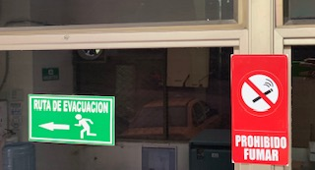
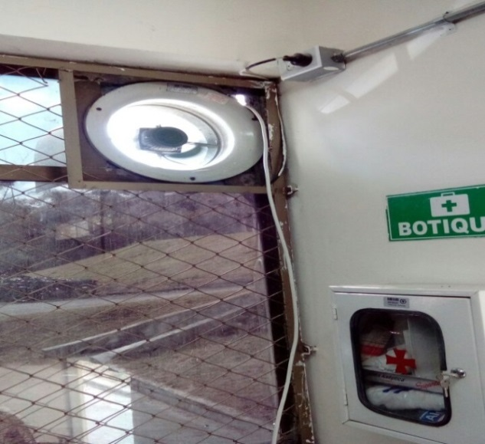
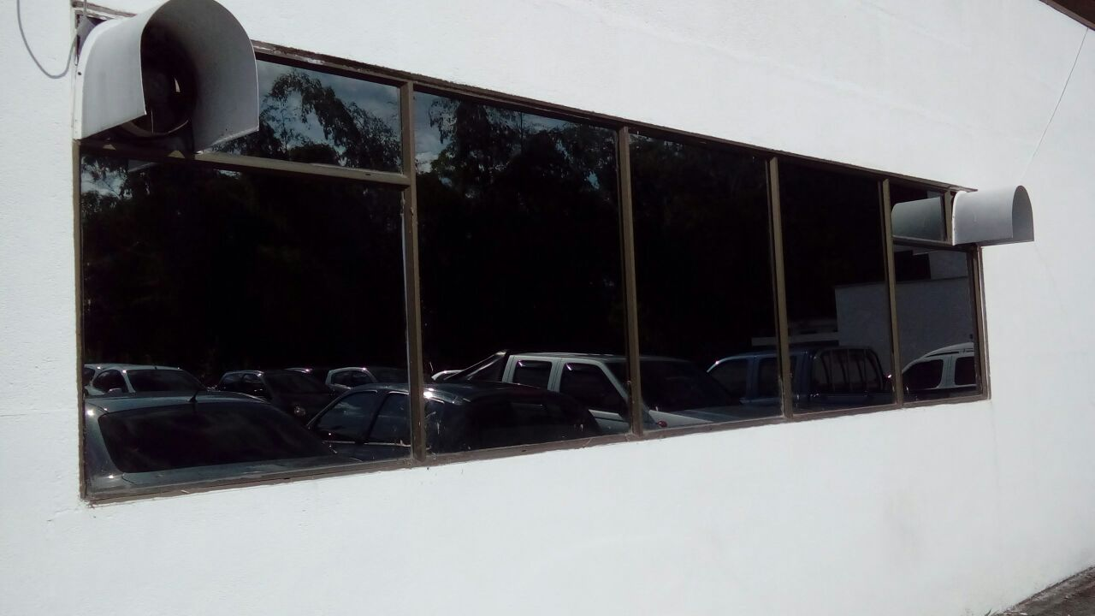
 |  |  |  |  |  |  |  |  |  |  | 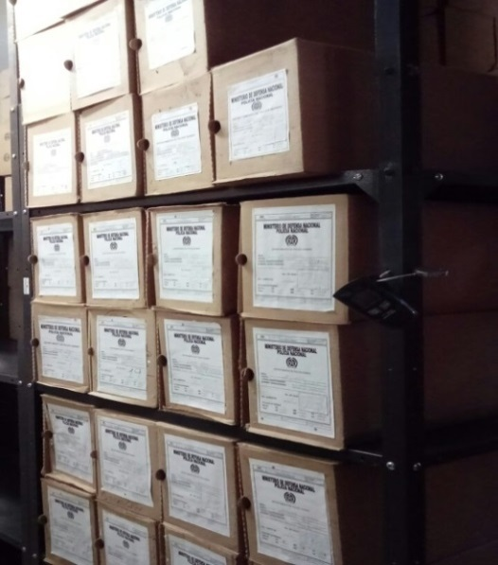 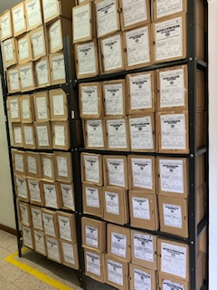 |  |  |  |  | 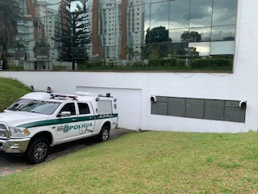

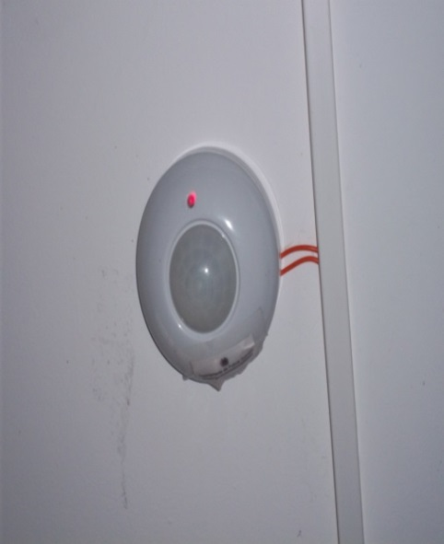
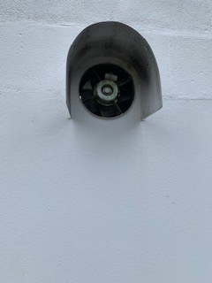
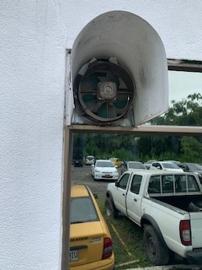
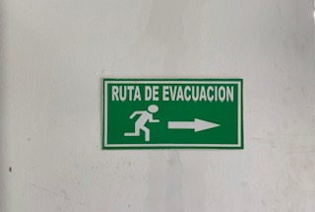 |  |  |  |  |  | 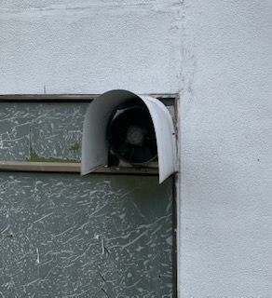 |  |  |  |  | 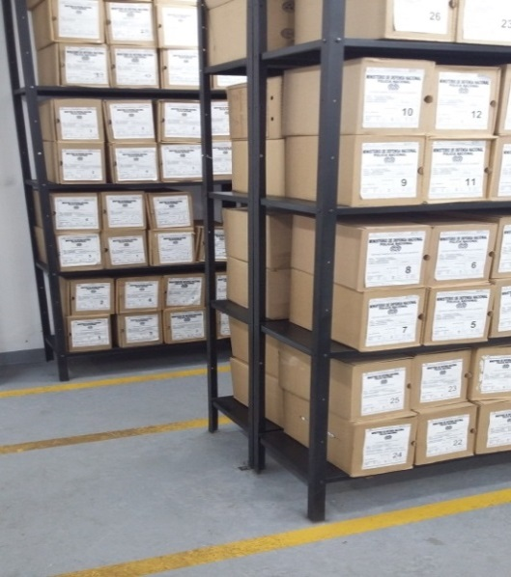 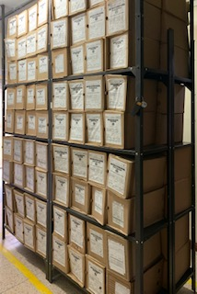 |  |  |  |  | 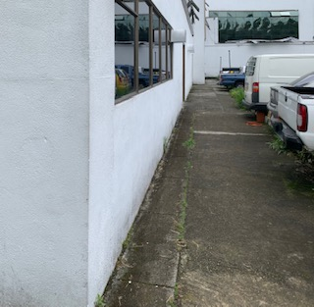

C. CARACTERÍSTICAS DE LA DOCUMENTACIÓN
IDENTIFICACIÓN DEL FONDO ACUMULDADO O DOCUMENTAL
...
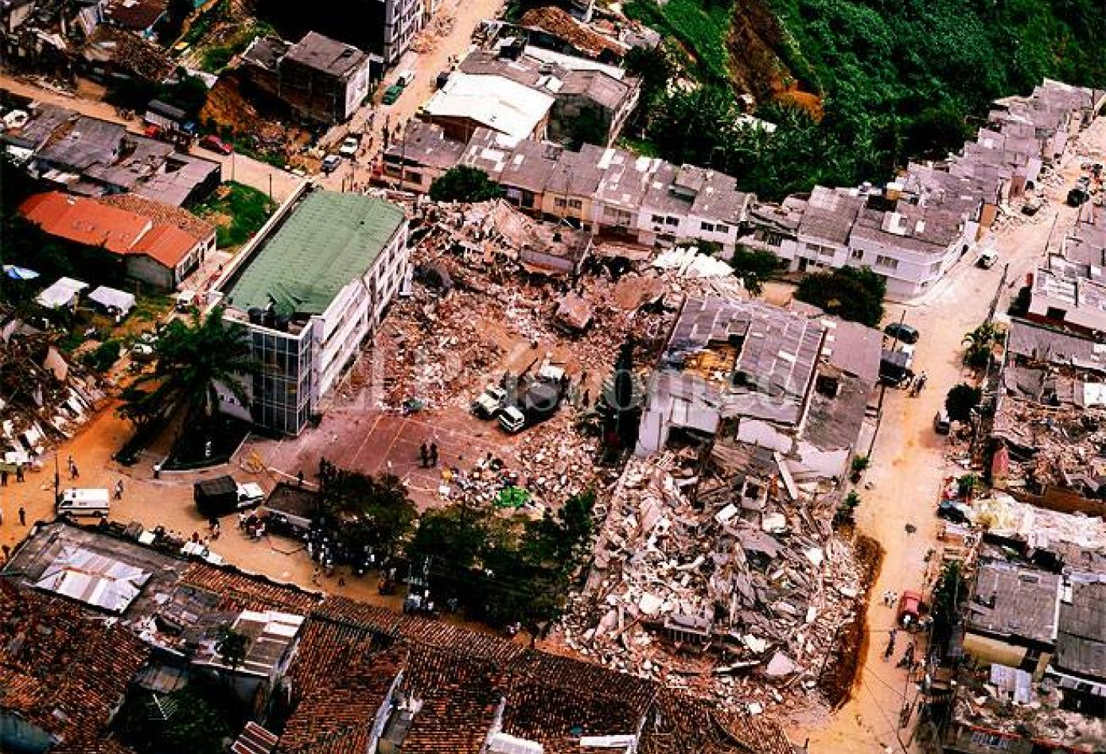
EVIDENCIA FOTOGRÁFICA
SE DEBERÁ ANEXAR FOTOGRAFÍAS QUE DEN CUANTA DE LA PÉRDIDA DE INFORMACIÓN SUFRIDA EN LA UNIDAD
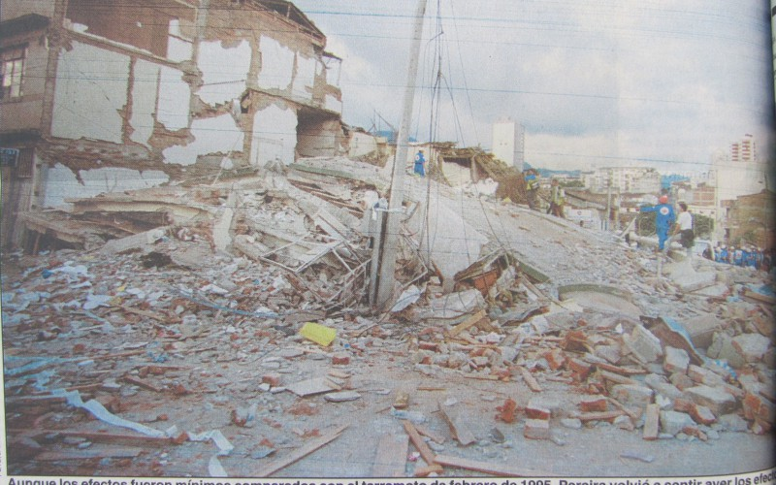

 |  |  |  |  |  |  |  | NO APLICA

D. SISTEMA INTEGRADO DE CONSERVACIÓN-SIC
PLAN DE CONSERVACIÓN PREVENTIVA
Programa |  |  |  |  |  | Clase de Archivo |  |  | Actividad |  |  | Evidencia |  |  | periodicidad |  |  |  |  | Observaciones
A. Capacitación y sensibilización del personal |  |  |  |  |  | Archivo Central |  |  | BRINDAR INSTRUCCIÓN AL PERSONAL DE LAS OFICINAS PRODUCTORAS DEL DEPARTAMENTO DE POLICIA QUINDIO |  |  | ACTA DE REUNIÓN DE TRABAJO No. 001 12/01/2021 - 002 del 20/01/2021 - 004 20/01/2021 - 005 20/02/2021 - 007 del 19/03/2021 - 010 del 25/03/2021 y 013 del 23/04/2021 |  |  | SEMESTRAL |  |  |  |  | ESTE PROGRAMA SE PONE EN PRACTICA CON TODO LOS FUNCIOANRIOS DE LA UNIDAD, SE PROGRAMAN REUNIONES DE TRABAJO DONDE SE IMPARTE INSTRUCCIÓN REFERENTE A LA NORMATIVIDAD VIGENTE QUE SE MANEJA EN EL PROCESO, ACTUALIZACION DE FORMATOS, USO DE LA HERRAMIENTA GEPOL GESTOR DE DOCUMENTOS POLICIALES, SE ENVIAN AYUDAS VISUALES POR MEDIO DEL CORREO DE LA UNIDAD CON EL FIN DE CREAR CONCIENCIA DE LA IMPORTANCIA QUE TIENE EL PROCESO, SU ALCANSE Y EL VALOR TAN INCALCULABLE DE LA DOCUMENTACION PRODUCIDA POR LA INSTITUCION.

B. Inspección y mantenimiento de sistemas de almacenamiento e instalaciones físicas |  |  |  |  |  | Archivo Central |  |  | REVISTAS A BASES DE DISTRITO, ESTACIONES, SUBESTACIONES Y OFICINAS ASESORAS |  |  | MEDIANTE ORDEN DE SERVICIO 054 DE FECHA 08/04/2021 Y ORDEN DE SERVICIO 061 15/04/2021 SOBRE REALIZAR REVISTA A LAS UNIDADES ADSCRITAS AL DEPARTAMENTO DE POLICIA QUINDIO, CON EL FIN DE VERIFICAR LA CONSERVACIÓN DE LOS ARCHIVOS DE GESTIÓN DANDO ASI CUMPLIMEINTO AL PROGRAMA DE GESTIÓN DOCUMENTAL PARA LA POLICIA NACIONAL. LA ACTIVIDAD REALIZADA FUE INFORMADA MEDIANTE COMUNICADO OFICIAL GS-2021-030368-DEQUI DEL 25/04/2021. |  |  | ANUAL |  |  |  |  | SE REALIZAO REVISTA DE AUTOEVALUACION, VERIFICANDO EL ESTADO ACTUAL DE LOS ACERVOS DOCUMENTALES DE LAS UNIDADES QUE CONFORMAN EL DEPARTAMENTO DE POLICIA QUINDIO TENIENDO EN CUENTA NORMATIVIDAD PROCEDIMENTAL VIGENTE.
C. Saneamiento ambiental: desinfección, desratización y desinsectación |  |  |  |  |  | Archivo Central |  |  | ESTE CONTROL SE ESTA HACIENDO EN COORDINACION CON EL AREA DE LOGISTICA DEL DEPARTAMENTO, AL MOMENTO DE QUE SE HACE EL CONTRATO DE FUMIGACION PARA EL COMANDO DEPARTAMENTO ES TENIDA EN CUENTA LA BODEGA DE ALMACENAMIENTO UBICADA EN CALARCA QUINDIO Y EL ARCHIVO CENTRAL PARA REALIZAR LA FUMIGACION. |  |  | INFORME DE ACTIVIDADES MEDIANTE COMUNICADO OFICIO GS-2021-024437-DEQUI DEL 01/04/2021 |  |  | SEMESTRAL |  |  |  |  | SE REALIZO EN EL MES DE ENERO Y ABRIL DEL AÑO EN CURSO, ACTIVIDAD DE FUMIGACIÓN POR ASPERSIÓN CON EL OBJETIVO DE GARANTIZAR UN ENTORNO DE SALUBRIDAD, ASÍ COMO TAMBIÉN BENEFICIAR EL CAMPO DE LA CONSERVACIÓN DEL PATRIMONIO DOCUMENTAL QUE SE CUSTODIA EN EL ARCHIVO CENTRAL.
D. Monitoreo y control de condiciones ambientales |  |  |  |  |  | Archivo Central |  |  | REGISTROS Y CONTROL |  |  | FORMATO 1GD-FR-0015 |  |  | DIARIO |  |  |  |  | SE REALIZA EL CONTROL DIARIAMNETE
E. Almacenamiento y re-almacenamiento |  |  |  |  |  | Archivo Central |  |  | SE REALIZA PERIODICAMENTE |  |  | MEDIANTE COMUNICADO OFICIAL GS-2021-024437-DEQUI DEL 01/04/2021 SE INFORMA SOBRE EL CONTROL Y ESTRUCTURACIÓN DE LOS DOCUMENTOS, QUE SE ORGANIZAN A TRAVÉS DE LA GUÍA 1GD-GU-004. |  |  | SEMANAL |  |  |  |  | DANDO CONTINUIDAD AL PROCESO DE ORGANIZACIÓN, CLASIFICACIÓN Y SISTEMATIZACIÓN DE LA DOCUMENTACIÓN RECIBIDA EN LAS INSTALACIONES DEL ACRCHIVO CENTRAL, GARANTIZANDO ASÍ SU CONSERVACIÓN Y CUSTODIA.
F. Prevención de emergencias y atención de desastres. |  |  |  |  |  | Archivo Central |  |  | BRINDAR INSTRUCCIÓN AL PERSONAL DE LAS OFICINAS PRODUCTORAS DEL DEPARTAMENTO DE POLICIA QUINDIO |  |  | ACTA DE REUNIÓN DE TRABAJO No. 007 del 19/03/2021 COMAN-GUGED |  |  | TRIMESTRAL |  |  |  |  | MEDIANTE ACTA DE REUNIONES DE TRABAJO SE SENCIBILIZA AL PERSONAL DEL DEPARTAMENTO EN EL MARCO DE LA PREVENCIÓN, PREPARACIÓN Y RESPUESTA ANTE UNA SITUACIÓN DE EMERGENCIA, CON EL FIN DE MINIMIZAR LOS EFECTOS NEGATIVOS SOBRE EL PATRIMONIO DOCUMENTAL DE LA INSTITUCIÓN.
PLAN DE CONSERVACIÓN PREVENTIVA
Programa |  |  |  |  |  | Clase de Archivo |  |  | Actividad |  |  | Evidencia |  |  | periodicidad |  |  |  |  | Observaciones
A. Preservación digital a largo plazo |  |  |  |  |  | Archivo Central |  |  | orgaizacion de los documentos, concervacion en carpetas yute y propaltope, en cajas y control diario ambiental |  |  | FORMATO 1GD-FR-0012 Y FORMATO 1GD-FR-0015 |  |  | Diario |  |  |  |  | ESTA ACTIVIDAD ES EVIDENCIADA EN EL FORMATO 1GD-FR-0015 Y EL FORMATO 1GD-FR-0012 Y SE REALIZA SEGUIMIENTO DE FORMA TRIMESTRAL
EVIDENCIA FOTOGRÁFICA
SE DEBERÁ ANEXAR FOTOGRAFÍAS QUE DEN CUANTA DE LAS CONDICIONES DE ORGANIZACIÓN, ADMINISTRACIÓN, CUSTODIA Y CONSERVACIÓN DE LOS ACERVOS DOCUMENTALES
Plan de conservación de preventiva
EVIDENCIA FOTOGRÁFICA CONCERVACION DE LOS ACERVOS |  |  |  |  |  | EVIDENCIA ORGANIZACIÓN, CLASIFICACION Y DEPURACION 1GD-GU-004 |  |  |  | EVIDANCIA UNIDADES DE CONCERVACION EN ESTANTERIA |  |  |  | EVIDENCIA UNIDAD DE CONCERVACION CAJAS |  |  |  |  |  | EVIDENCIA ESTANTERIA
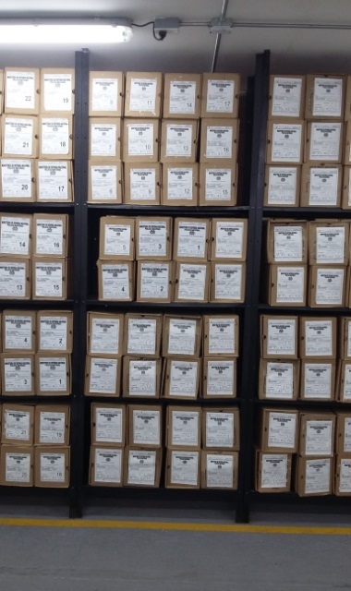
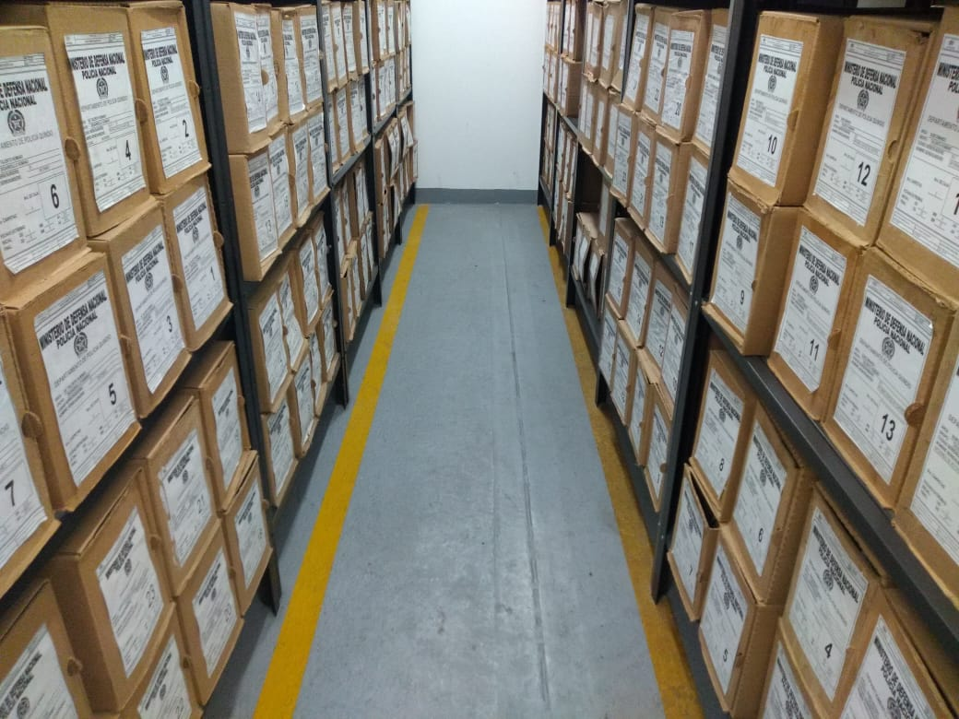
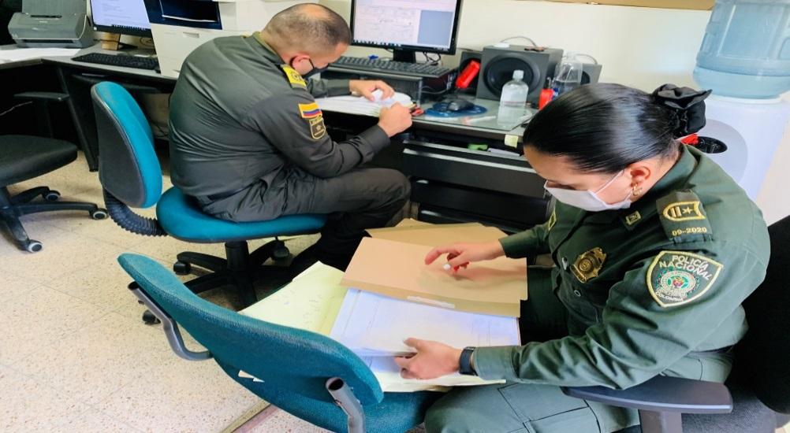
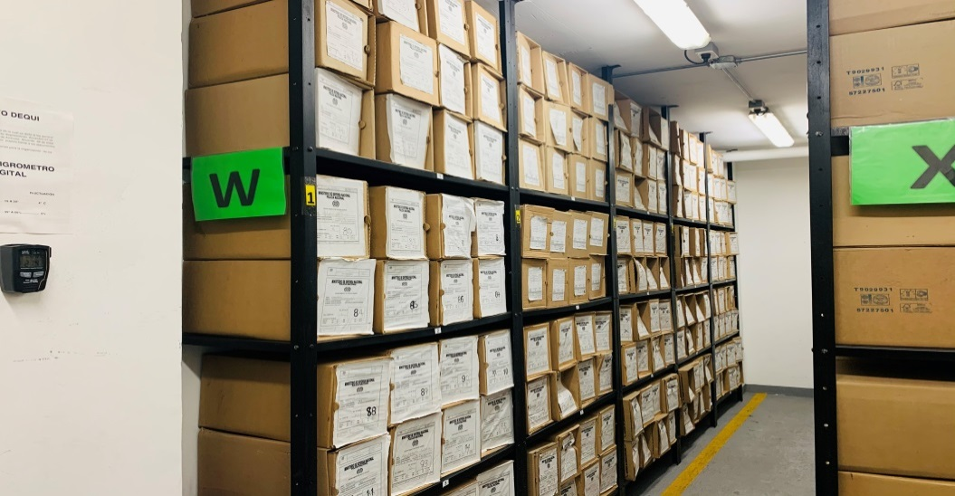
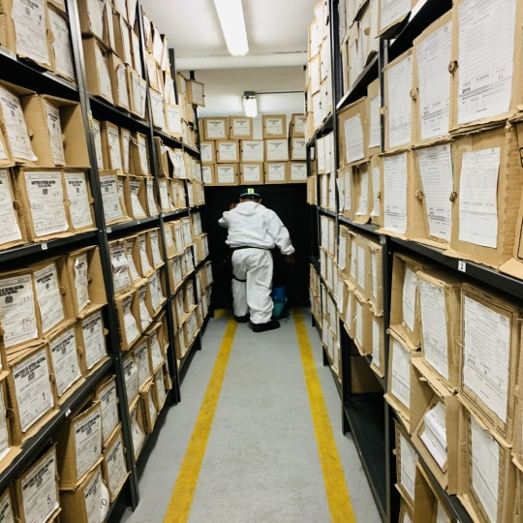 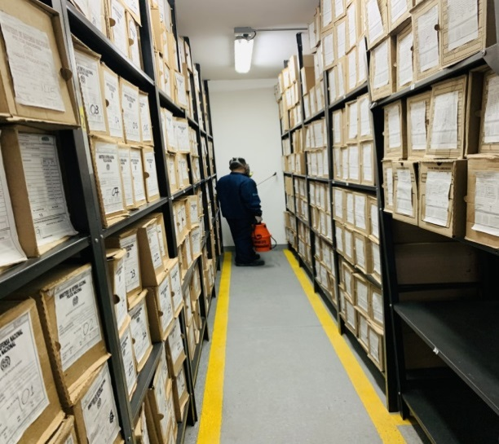 zz

Fecha de Elaboración |  |  | 13 | 5 | 2021 |  | Fecha de Elaboración |  | 13 | 5 | 2021
Diagnostico Elaborado por: |  |  | PT. | JOSE LOAIZA GARCIA |  |  | Jefe Grupo de Gestión Documental |  | IT. | JHIILVERT STID RUIZ CHACON |  |  |  |  | Comandante de Unidad |  | CR | JOSE LUIS RAMIREZ HINESTROZA
 |  |  | Grado Nombres y Apellidos |  |  |  |  |  | Grado Nombres y Apellidos |  |  |  |  |  |  | Grado Nombres y Apellidos

Firma |  |  |  |  |  |  | Firma |  |  |  |  |  |  |  |  | Firma

